주간보고
 |  |  | Weekly Report (주간 보고) 저작권기술 성능평가 시스템 개선 및 고도화
 |  |  |  |  | Version # : 1.00 |  |  |  |  | 2018-07-10

[ 1 ] 프로젝트 공정률
 | 계획 | 실적 | 달성률
2018-07-09 | 18 | 15 | 83
2018-07-16 | 25 | 0 | -
2018-07-23 | 33 | 0 | -
2018-07-30 | 39 | 0 | -
2018-08-06 | 44 | 0 | -
2018-08-13 | 50 | 0 | -
2018-08-20 | 55 | 0 | -
2018-08-27 | 61 | 0 | -
2018-09-03 | 66 | 0 | -
2018-09-10 | 71 | 0 | -
2018-09-17 | 76 | 0 | -
2018-09-24 | 77 | 0 | -
2018-10-01 | 79 | 0 | -
2018-10-08 | 81 | 0 | -
2018-10-15 | 83 | 0 | -
2018-10-22 | 84 | 0 | -
2018-10-29 | 86 | 0 | -
2018-11-05 | 89 | 0 | -
2018-11-12 | 92 | 0 | -
2018-11-19 | 94 | 0 | -
2018-11-26 | 97 | 0 | -

 |  |  | Weekly Report (주간 보고) 저작권기술 성능평가 시스템 개선 및 고도화
 |  |  |  |  | Version # : 1.00 |  |  |  |  | 2018-07-03

[ 2 ] WBS
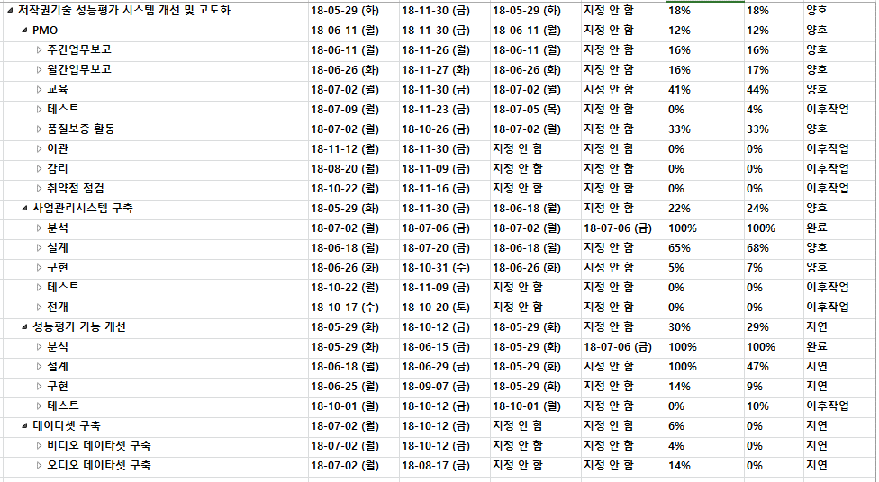

 |  |  | Weekly Report (주간 보고) 저작권기술 성능평가 시스템 개선 및 고도화
 |  |  |  |  | Version # : 1.00 |  |  |  |  | 2018-07-10

[ 3 ] 사업 추진 현황
업무명 | 전주 추진 실적 (2018/07/03 ~ 2018/07/09) |  |  |  |  |  |  | 금주 추진 계획 (2018/07/10 ~ 2018/07/16)
사업관리 | * 주요 진행 일정 - 업무 분석 회의 (성능평가 관련, 사업관리시스템) * 사업 산출물 작성 (계속) - 요구사항추적매트릭스, 요구사항 분석서 작성 (계속) - 시험계획서, 단위시험계획서, 통합시험계획서, 인수인계계획서, 데이타셋 구축 계획서 (완료) - SW사업정보 저장소 등록 (진행중) - 정보화 사업관리 시스템 계정 확인 (기존계정 : lsware17) - WBS 작성 |  |  |  |  |  |  | * 사업 산출물 작성 (계속) - 요구사항추적매트릭스, 요구사항 분석서 작성 (계속) - SW사업정보 저장소 등록 (진행중) - 정보화 사업관리 시스템 계정 확인 (기존계정 : lsware17) - WBS 보완 * 기타 - 저작권 R&D 워크숖(7/12~13) 참석 (곽종, 신창권) - 김설화 휴가 (7/16, 월)
저작권기술 사업관리시스템 | *설계 - 사업관리시스템 관리자페이지 화면설계 요구사항 반영 및 변경 (진행중) - 프로그램목록 수정 - 메뉴구조도 수정 * 개발 - framework acrchtecture 구성 |  |  |  |  |  |  | *설계 - 사업관리시스템 관리자페이지 화면설계 요구사항 반영 및 변경 (진행중) - 데이터베이스 설계 (진행중) * 개발 - framework acrchtecture - KendoUI, DBConnection, 공통코드 정보 이관 - 화면 UI 프레임워크 생성
성능평가 운영 | * 뮤레카 모바일웹하드 성능평가 - 오디오/비디오 인식 테스트 (완료) * iMBC 성능평가 - 오디오 인식 테스트 (진행중) |  |  |  |  |  |  | * iMBC 성능평가 - 오디오 인식 테스트 (계속) * 투윈글로벌 모바일웹하드 성능평가 - 비디오/오디오 특징정보 추출 (계속)
성능평가 시스템 개선 | * 설계 - 통계 관련 화면 설계 추가 * 기능개선 - 필터링기술 성능평가 도구 : 신청 모듈 자동 다운로드 및 경로 자동 설정 (진행중) - 포렌식 영문 확인서 문구 (디자인) 변경 작업 - 회원 가입 안내 메일 링크 오류 수정 (완료) |  |  |  |  |  |  | * 기능개선 - 필터링기술 성능평가 도구 : 신청 모듈 자동 다운로드 및 경로 자동 설정 (계속) * 데이타셋 구축 - 오디오/비디오 원본 데이타셋 구축 시작
기타 | * 공용특징정보DB구축 서비스 - 유투브 접속을 위한 문제 확인 (진행중)

 |  |  | Weekly Report (주간 보고) 저작권기술 성능평가 시스템 개선 및 고도화
 |  |  |  |  | Version # : 1.00 |  |  |  |  | 2018-07-10

[ 4 ] 이슈 및 위험 관리
▣ 이슈현황
구분 | 전월까지 누적 |  | 당월 | 합계 |  | 비고 (특이사항)
해결 | - |  | - | -
진행중 | - |  | - | -
취소 | - |  | - | -
보류 | - |  | - | -
계 | - |  | - | -
▣ 미결(발생) 이슈 내역
ID | 제기일 | 관련분야 |  |  | 이슈 내역 |  |  |  |  |  |  | 담당자 |  | 완료예정일/완료일

▣ 위험 현황
구분 | 전월누계 |  | 당월누계 | 합계 |  | 비고 (특이사항)
발생 | - |  | 2 | 2
해결 | - |  | - | -
미결 | - |  | - | -
▣ 미해결 위험 내역
ID | 제기일자 | 관련분야 |  |  | 예상 위험명 |  |  |  |  |  |  |  | 영향도 | 상태 | 완료일
PJ-RI-001 | 2018-06-12 | 저작권기술 사업관리시스템 |  |  | 저작권 R&D 업무에 대한 콘진원 이관 여부 |  |  |  |  |  |  |  | H | 진행중
PJ-RI-002 | 2018-06-25 | 저작권위원회 업무포털 연계 |  |  | 업무포털내의 저작권기술 성능평가 관련 프로그램 수정 협의 필요 |  |  |  |  |  |  |  | M | 진행중

 |  |  | Weekly Report (주간 보고) 저작권기술 성능평가 시스템 개선 및 고도화
 |  |  |  |  | Version # : 1.00 |  |  |  |  | 2018-07-10

[ 5 ] 인력 투입 현황
업무 |  |  |  | 전주 투입 현황 (2018/07/03 ~ 2018/07/09) |  |  |  |  |  | 금주 투입 계획 (2018/07/10 ~ 2018/07/16)
저작권기술 사업관리시스템 구축 |  |  |  | 곽귀종, 김영균, 이주리 |  |  |  |  |  | 곽귀종, 김영균, 이주리
성능평가 시스템 기능 개선 |  |  |  | 신창권, 윤석정 |  |  |  |  |  | 신창권, 신지헌
운영 지원 |  |  |  | 김설화, 우지호 |  |  |  |  |  | 김설화, 우지호
기타 |  |  |  | 김선영 |  |  |  |  |  | 김선영, 김유진
합계 |  |  |  | 8 명 |  |  |  |  |  | 9 명
[ 6 ] 공용특징정보 DB 구축 현황
권리자 | 2018/07/03(월) |  | 2018/07/04(화) | 2018/07/05(수) |  | 2018/07/06(목) | 2018/07/07(금) |  | 2018/07/08(토) |  | 2018/07/09(일) |  | 주간합계 |  | 누적합계
MBC | 3 |  | 7 | 7 |  | 8 | 6 |  | 6 |  | 7 |  | 44 |  | 14,455
SBS | 4 |  | 22 | 28 |  | 23 | 35 |  | 39 |  | 0 |  | 151 |  | 25,874
[ 7 ] 원본 데이터셋 DB 구축 현황
구분 | 오디오 |  |  |  |  | 비디오 |  |  |  |  | 이미지 |  | 모바일앱 |  | 비고
 | 2018 이전 |  | 당해년도 | 합계 |  | 2018 이전 | 당해년도 |  | 합계
수량 | 16,101 |  | - | 16,101 |  | 2,181 | 67 |  | 2,248 |  | 2,143 |  | 100
[ 8 ] 변형물 데이터셋 DB 구축 현황
구분 | 강인성 |  |  |  |  | 축약성 |  |  |  |  | 부분매칭
 | 2018 이전 |  | 당해년도 | 합계 |  | 2018 이전 | 당해년도 |  | 합계 |  | 2018 이전 |  | 당해년도 |  | 합계
오디오 | 500,193 |  | - | 500,193 |  | 147,650 | - |  | 147,650 |  | 618 |  | - |  | 507
비디오 | 89,364 |  | - | 89,364 |  | 22,581 | - |  | 22,581 |  | 455 |  | - |  | 354
모바일웹 | 50,901 |  |  | 50,901 |  | 17,925 | - |  | 17,925 |  | (해당없음)
비디오(오디오제거) | 53,798 |  |  | 53,798 |  | (해당없음) |  |  |  |  | (해당없음)
모바일웹(오디오제거) | 36,786 |  |  | 36,786 |  | (해당없음) |  |  |  |  | (해당없음)
이미지 | 101,158 |  | (추가구축없음) | 101,158 |  | (해당없음) |  |  |  |  | (해당없음)
모바일앱 | 920 |  | (추가구축없음) | 920 |  | (해당없음) |  |  |  |  | (해당없음)

